16表
卸売業，小売業 | 20.5
製造業 | 17.9
医療，福祉 | 16.2
飲食サービス業等 | 8.7
運輸業，郵便業 | 8.9
その他のサービス業 | 7.4
教育，学習支援業 | 5.6
建設業 | 4.4
生活関連サービス等 | 3.2
その他 | 7.1
 | 99.9
 | 0
 | 0
第１６表 産業別雇用の構成（規模５人以上・令和２年平均）
（平成２７年平均＝１００） |  |  |  |  |  |  | （単位：人，％）

産 業 大 分 類 | 常 用 労 働 者 数 |  |  |  | 一般 | パートタイム
 |  |  |  |  | 労働者数 | 労働者数
 | 人 数 | 構成比 | 指数 | 前年比 | 人 数 | 人 数 | パート
 |  |  |  |  |  |  | 比率
調査産業計 | 2,148,006 | 100.0 | 103.8 | 0.2 | 1,310,168 | 837,838 | 39.0
鉱業・採石業等 | 120 | 0.0 | 38.7 | × | 115 | 5 | 4.2
建 設 業 | 94,300 | 4.4 | 101.3 | △ 1.8 | 88,861 | 5,439 | 5.8
製 造 業 | 383,463 | 17.9 | 100.8 | △ 1.6 | 318,407 | 65,056 | 17.0
電気・ガス業 | 7,629 | 0.4 | 104.2 | △ 0.9 | 7,039 | 590 | 7.7
情報通信業 | 17,200 | 0.8 | 93.0 | △ 0.2 | 15,828 | 1,372 | 8.0
運輸業，郵便業 | 192,122 | 8.9 | 107.5 | 4.2 | 112,289 | 79,833 | 41.5
卸売業，小売業 | 440,486 | 20.5 | 106.1 | 0.3 | 210,770 | 229,716 | 52.2
金融業，保険業 | 44,233 | 2.1 | 97.1 | △ 1.1 | 38,822 | 5,411 | 12.2
不動産・物品賃貸業 | 26,203 | 1.2 | 100.2 | △ 2.2 | 17,607 | 8,596 | 32.8
学術研究等 | 40,036 | 1.9 | 90.9 | △ 1.2 | 33,115 | 6,921 | 17.3
飲食サービス業等 | 187,349 | 8.7 | 103.3 | 1.0 | 26,651 | 160,698 | 85.8
生活関連サービス等 | 68,834 | 3.2 | 103.5 | △ 1.7 | 32,684 | 36,150 | 52.6
教育，学習支援業 | 121,069 | 5.6 | 94.6 | △ 0.8 | 79,901 | 41,168 | 34.0
医療，福祉 | 348,918 | 16.2 | 113.4 | 1.7 | 214,081 | 134,837 | 38.7
複合サービス事業 | 17,042 | 0.8 | 106.9 | △ 0.1 | 11,487 | 5,555 | 32.6
その他のサービス業 | 159,004 | 7.4 | 101.6 | △ 0.3 | 102,513 | 56,491 | 35.5
（注） 常用労働者数については、単位未満四捨五入のため、合計と内訳の計は必ずしも一致しない。

12図
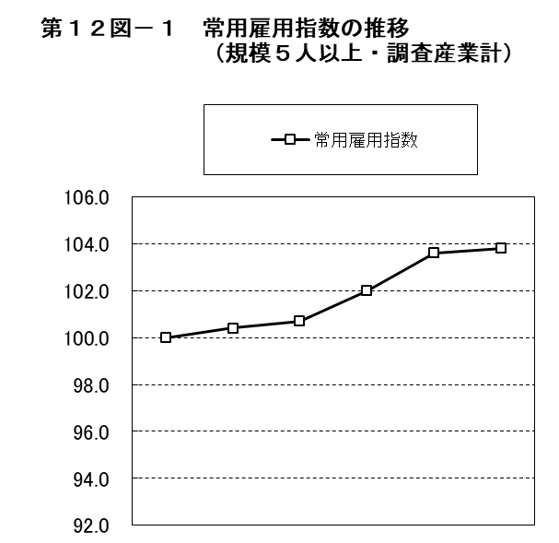
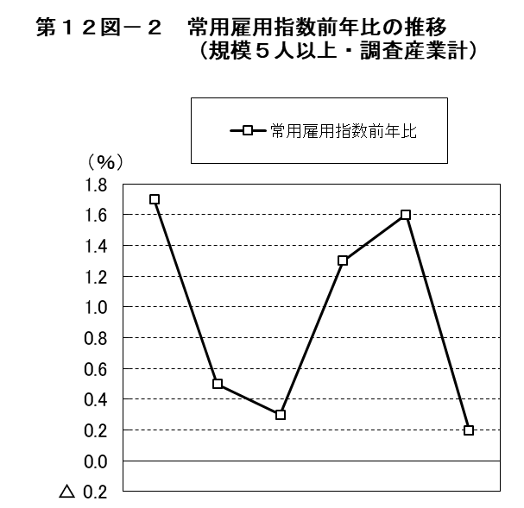

 | 平成 |  |  |  | 令和 |  |  | 平成 |  |  |  | 令和
 | 27年 | 28年 | 29年 | 30年 | 元年 | 2年 |  | 27年 | 28年 | 29年 | 30年 | 元年 | 2年
常用雇用指数 | 100.0 | 100.4 | 100.7 | 102.0 | 103.6 | 103.8 | 常用雇用指数前年比 | 1.7 | 0.5 | 0.3 | 1.3 | 1.6 | 0.2

13図
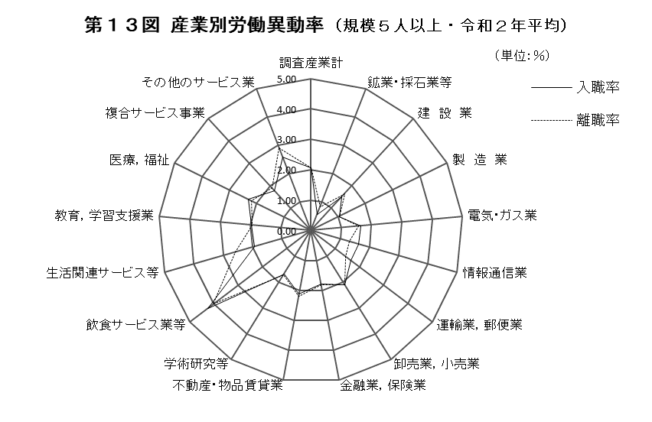

14図
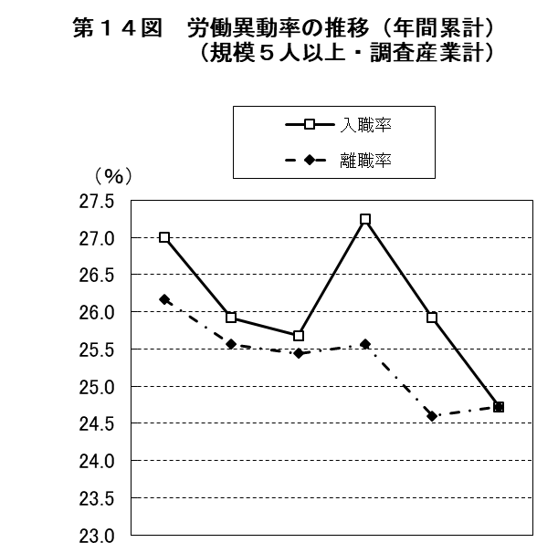
 | 1 | 1

 | 平成 |  |  |  | 令和
 | 27年 | 28年 | 29年 | 30年 | 元年 | 2年
入職率 | 27.00 | 25.92 | 25.68 | 27.24 | 25.92 | 24.72
離職率 | 26.16 | 25.56 | 25.44 | 25.56 | 24.60 | 24.72

15図
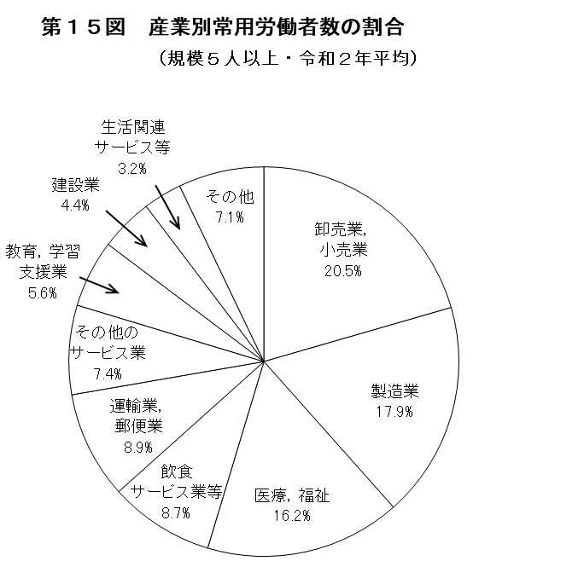
卸売業，小売業 | 20.5
製造業 | 17.9
医療，福祉 | 16.2
飲食サービス業等 | 8.7
運輸業，郵便業 | 8.9
その他のサービス業 | 7.4
教育，学習支援業 | 5.6
建設業 | 4.4
生活関連サービス等 | 3.2
その他 | 7.1
 | 99.9
 | 0
 | 0

（注）「その他」は、鉱業・採石業等、電気・ガス業、
情報通信業、金融業，保険業、不動産・物品賃貸業、
学術研究等、複合サービス事業を合計したものである。

18表
卸売業，小売業 | 20.5
製造業 | 17.9
医療，福祉 | 16.2
飲食サービス業等 | 8.7
運輸業，郵便業 | 8.9
その他のサービス業 | 7.4
教育，学習支援業 | 5.6
建設業 | 4.4
生活関連サービス等 | 3.2
その他 | 7.1
 | 99.9
 | 0
 | 0
第１８表 産業別、男女別雇用の構成（規模５人以上・令和２年平均）
 |  |  |  |  |  |  |  |  |  | （単位：人，％）
 | 男 子 |  |  |  |  | 女 子

産 業 大 分 類 | 常 用 労 働 者 数 |  | 一般 | パートタイム |  | 常 用 労 働 者 数 |  | 一般 | パートタイム
 |  |  | 労働者数 | 労働者数 |  |  |  | 労働者数 | 労働者数
 | 人 数 | 構成比 | 人 数 | 人 数 | パート | 人 数 | 構成比 | 人 数 | 人 数 | パート
 |  |  |  |  | 比率 |  |  |  |  | 比率
調査産業計 | 1,109,125 | 100.0 | 865,234 | 243,891 | 22.0 | 1,038,881 | 100.0 | 444,934 | 593,947 | 57.2
鉱業・採石業等 | 106 | 0.0 | 102 | 4 | 3.8 | 14 | 0.0 | 13 | 1 | 6.9
建 設 業 | 73,360 | 6.6 | 71,495 | 1,865 | 2.6 | 20,940 | 2.0 | 17,366 | 3,574 | 17.0
製 造 業 | 267,067 | 24.1 | 251,129 | 15,938 | 6.0 | 116,396 | 11.2 | 67,278 | 49,118 | 42.2
電気・ガス業 | 6,726 | 0.6 | 6,232 | 494 | 7.4 | 904 | 0.1 | 808 | 96 | 8.3
情報通信業 | 9,301 | 0.8 | 8,597 | 704 | 7.6 | 7,898 | 0.8 | 7,230 | 668 | 8.4
運輸業，郵便業 | 127,470 | 11.5 | 99,990 | 27,480 | 22.0 | 64,653 | 6.2 | 12,300 | 52,353 | 79.8
卸売業，小売業 | 220,969 | 19.9 | 159,409 | 61,560 | 27.9 | 219,518 | 21.1 | 51,362 | 168,156 | 76.6
金融業，保険業 | 13,921 | 1.3 | 13,617 | 304 | 2.2 | 30,312 | 2.9 | 25,205 | 5,107 | 16.9
不動産・物品賃貸業 | 16,242 | 1.5 | 13,545 | 2,697 | 17.1 | 9,963 | 1.0 | 4,064 | 5,899 | 58.5
学術研究等 | 25,975 | 2.3 | 24,079 | 1,896 | 7.3 | 14,061 | 1.4 | 9,036 | 5,025 | 35.7
飲食サービス業等 | 72,870 | 6.6 | 15,266 | 57,604 | 79.0 | 114,479 | 11.0 | 11,385 | 103,094 | 90.0
生活関連サービス等 | 31,822 | 2.9 | 19,108 | 12,714 | 40.0 | 37,012 | 3.6 | 13,576 | 23,436 | 63.4
教育，学習支援業 | 57,354 | 5.2 | 42,494 | 14,860 | 25.9 | 63,714 | 6.1 | 37,406 | 26,308 | 41.3
医療，福祉 | 86,737 | 7.8 | 58,508 | 28,229 | 32.6 | 262,181 | 25.2 | 155,573 | 106,608 | 40.7
複合サービス事業 | 10,283 | 0.9 | 8,202 | 2,081 | 20.2 | 6,759 | 0.7 | 3,285 | 3,474 | 51.4
その他のサービス業 | 88,924 | 8.0 | 73,461 | 15,463 | 17.4 | 70,080 | 6.7 | 29,052 | 41,028 | 58.5
（注） 常用労働者数については、単位未満四捨五入のため、合計と内訳の計は必ずしも一致しない。

16図
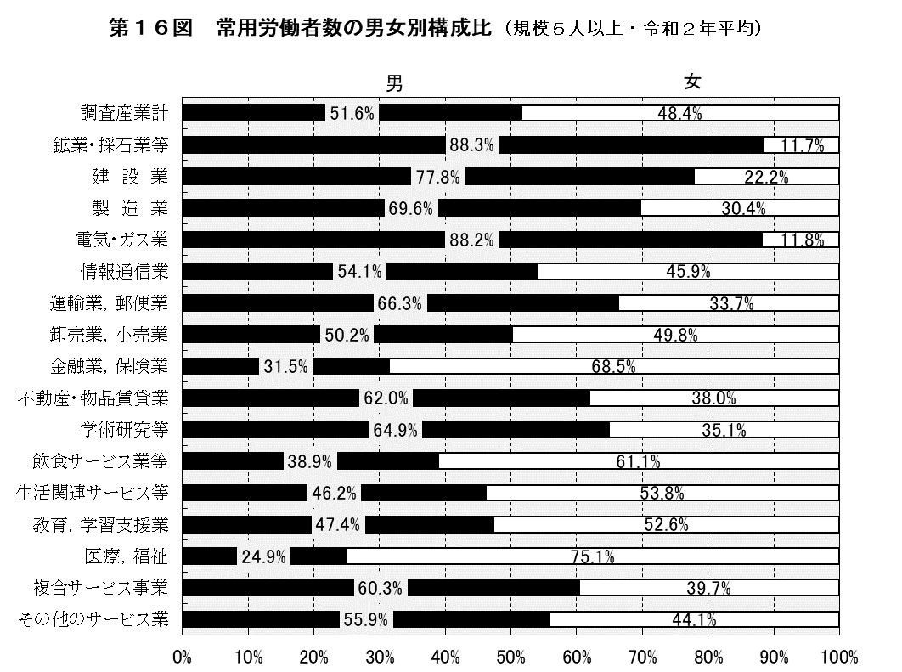
卸売業，小売業 | 20.5
製造業 | 17.9
医療，福祉 | 16.2
飲食サービス業等 | 8.7
運輸業，郵便業 | 8.9
その他のサービス業 | 7.4
教育，学習支援業 | 5.6
建設業 | 4.4
生活関連サービス等 | 3.2
その他 | 7.1
 | 99.9
 | 0
 | 0

17図
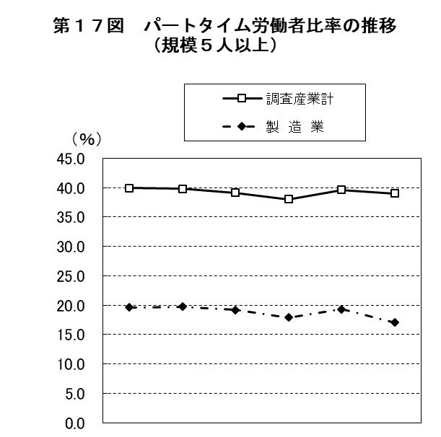
 | 1 | 1

 | 平成 |  |  |  | 令和
 | 27年 | 28年 | 29年 | 30年 | 元年 | 2年
調査産業計 | 39.9 | 39.8 | 39.1 | 38.0 | 39.6 | 39.0
製 造 業 | 19.6 | 19.7 | 19.2 | 17.9 | 19.3 | 17.0

18図
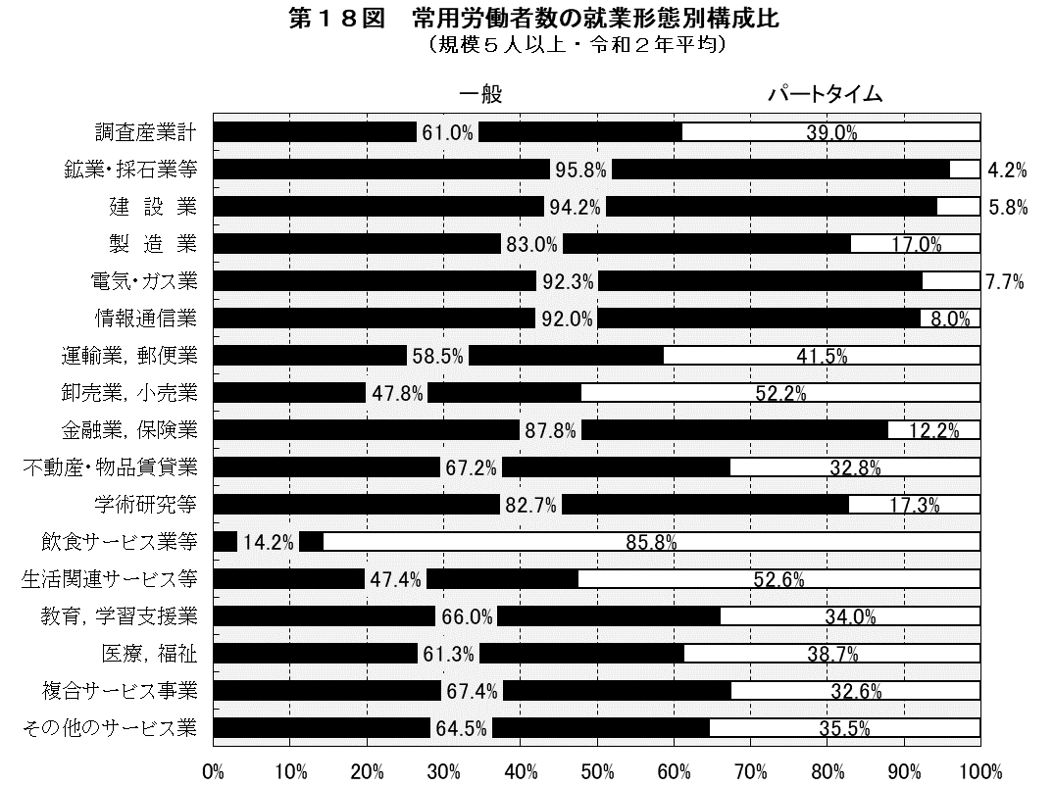
卸売業，小売業 | 20.5
製造業 | 17.9
医療，福祉 | 16.2
飲食サービス業等 | 8.7
運輸業，郵便業 | 8.9
その他のサービス業 | 7.4
教育，学習支援業 | 5.6
建設業 | 4.4
生活関連サービス等 | 3.2
その他 | 7.1
 | 99.9
 | 0
 | 0

19図
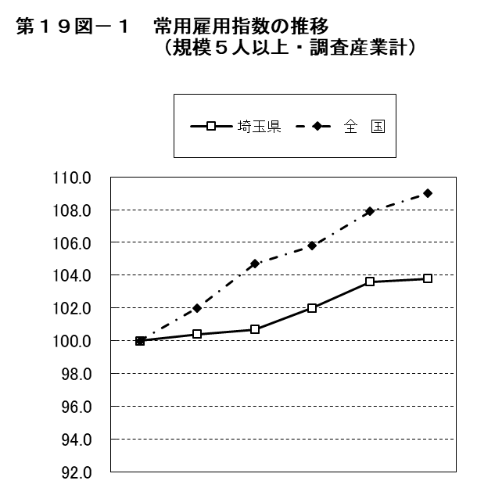
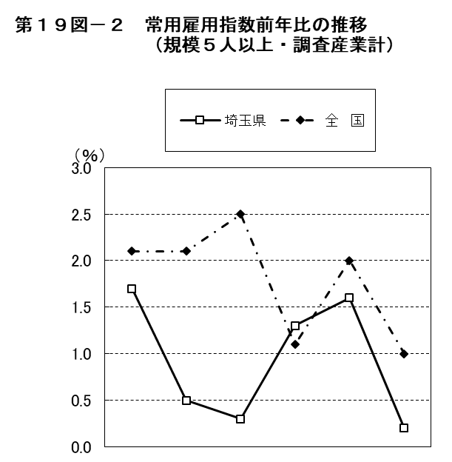

 | 平成 |  |  |  | 令和 |  |  | 平成 |  |  |  | 令和
 | 27年 | 28年 | 29年 | 30年 | 元年 | 2年 |  | 27年 | 28年 | 29年 | 30年 | 元年 | 2年
埼玉県 | 100.0 | 100.4 | 100.7 | 102.0 | 103.6 | 103.8 | 埼玉県 | 1.7 | 0.5 | 0.3 | 1.3 | 1.6 | 0.2
全 国 | 100.0 | 102.0 | 104.7 | 105.8 | 107.9 | 109.0 | 全 国 | 2.1 | 2.1 | 2.5 | 1.1 | 2.0 | 1.0

20図
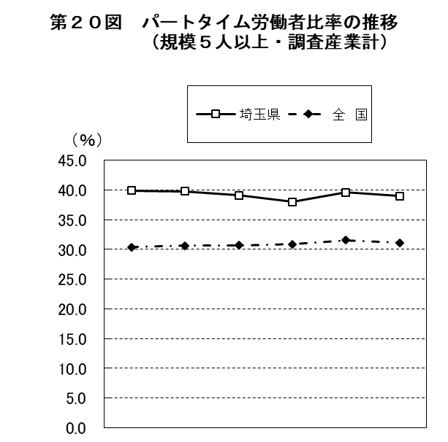

 | 平成 |  |  |  | 令和
 | 27年 | 28年 | 29年 | 30年 | 元年 | 2年
埼玉県 | 39.9 | 39.8 | 39.1 | 38.0 | 39.6 | 39.0
全 国 | 30.4 | 30.6 | 30.7 | 30.9 | 31.5 | 31.1

